단위테스트결과
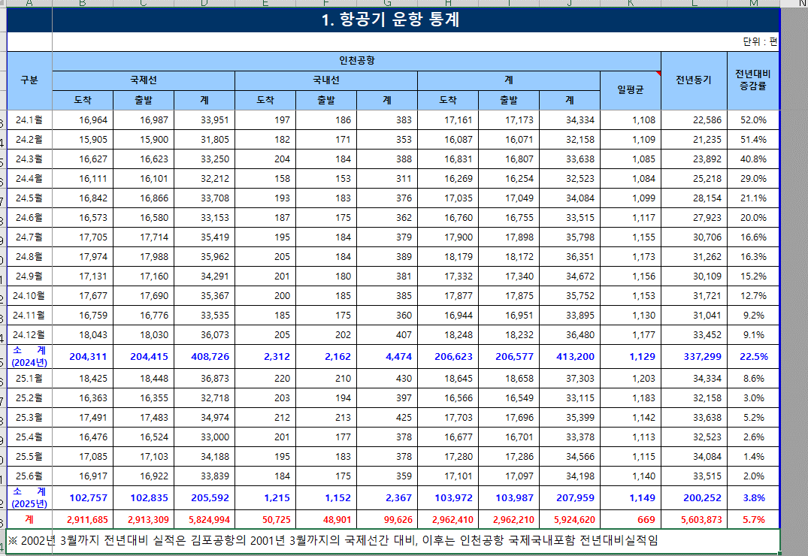
업무기능분해도
업무기능분해도
업무기능분해도
업무기능분해도
업무기능분해도
업무기능분해도
업무기능분해도
업무기능분해도
업무기능분해도
업무기능분해도
업무기능분해도
업무기능분해도
업무기능분해도
업무기능분해도
업무기능분해도
업무기능분해도
업무기능분해도
업무기능분해도
업무기능분해도
업무기능분해도
인천국제공항 통합정보시스템 고도화 구축 사업 |  | 단위테스트결과서[항공통계포털(AS)]

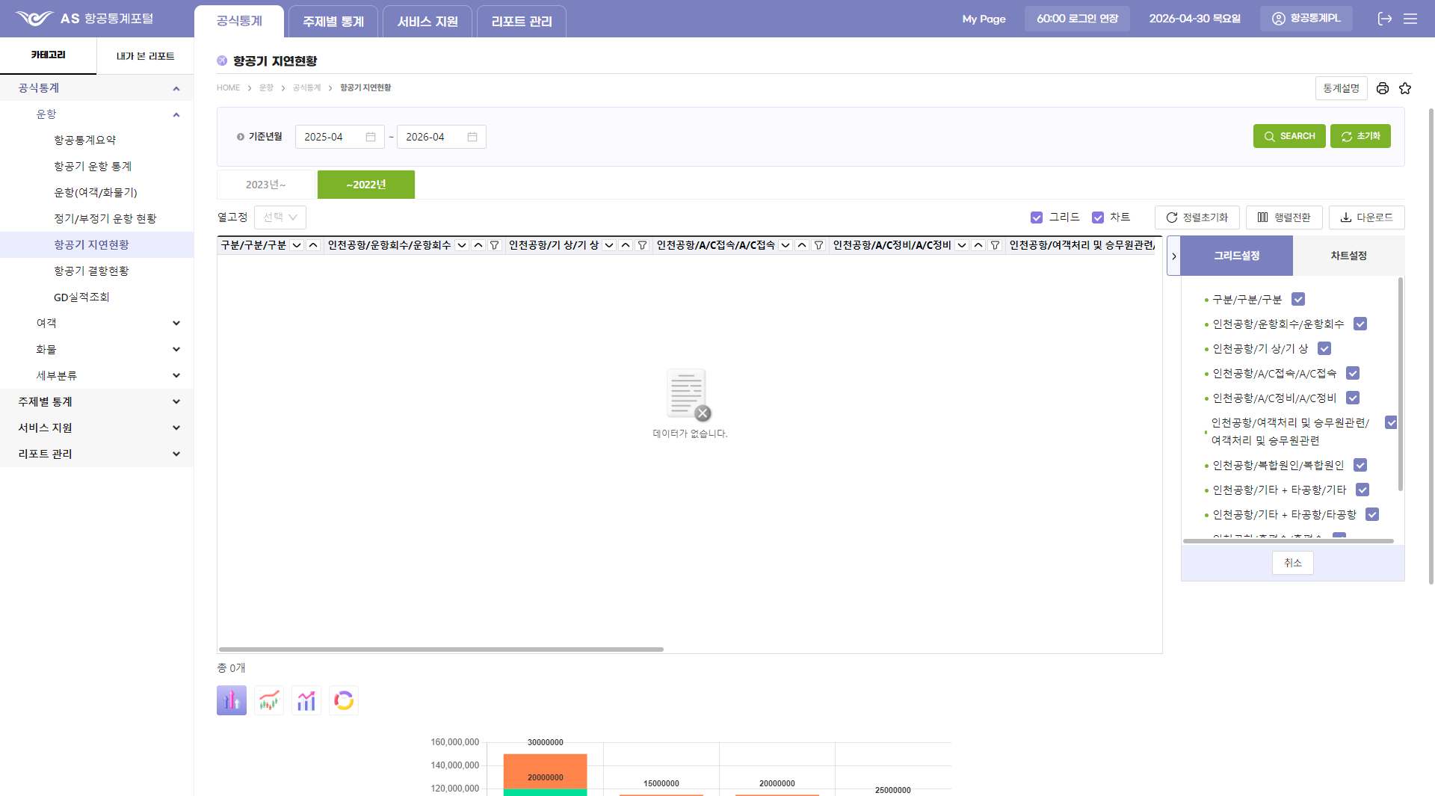
2.단위 시험 결과
순번 | 시험 결과 증적
1

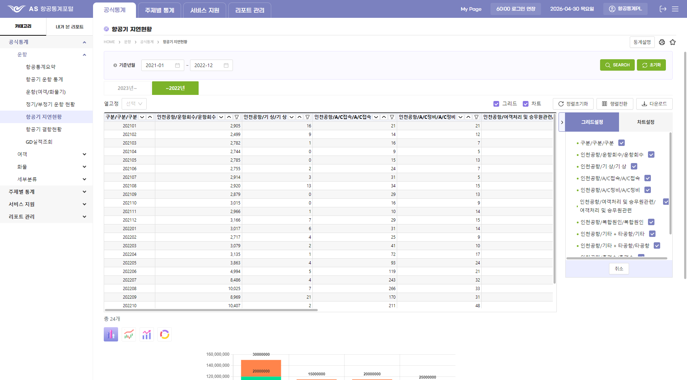
2

3 |  |  | <---- 이하 곧 작업 해서 드리겠습니다
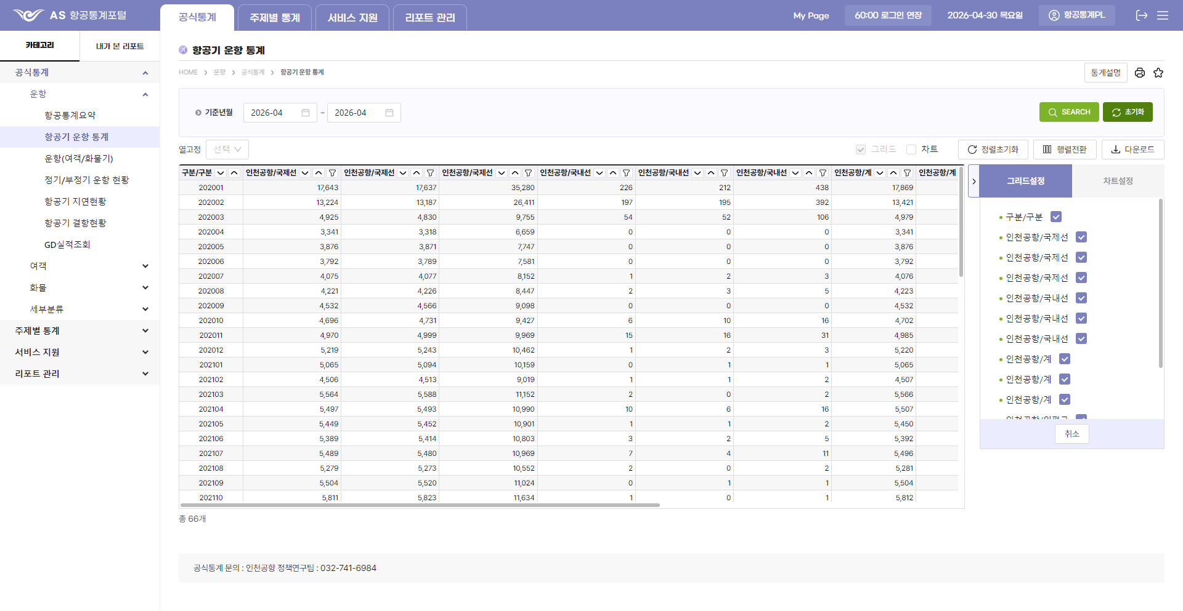

4



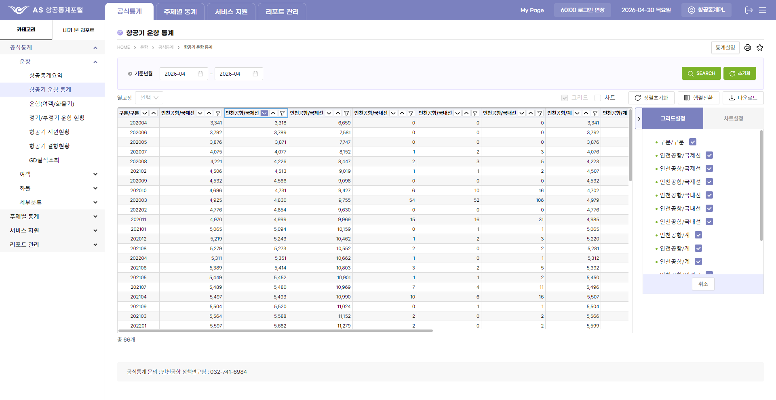
5



6

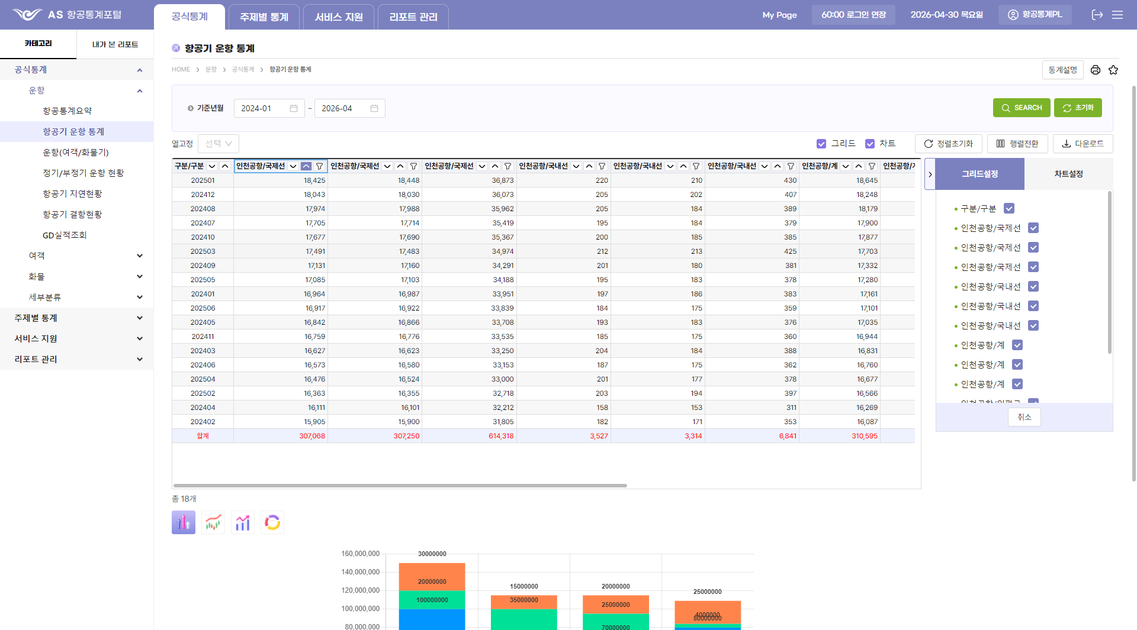
7




8

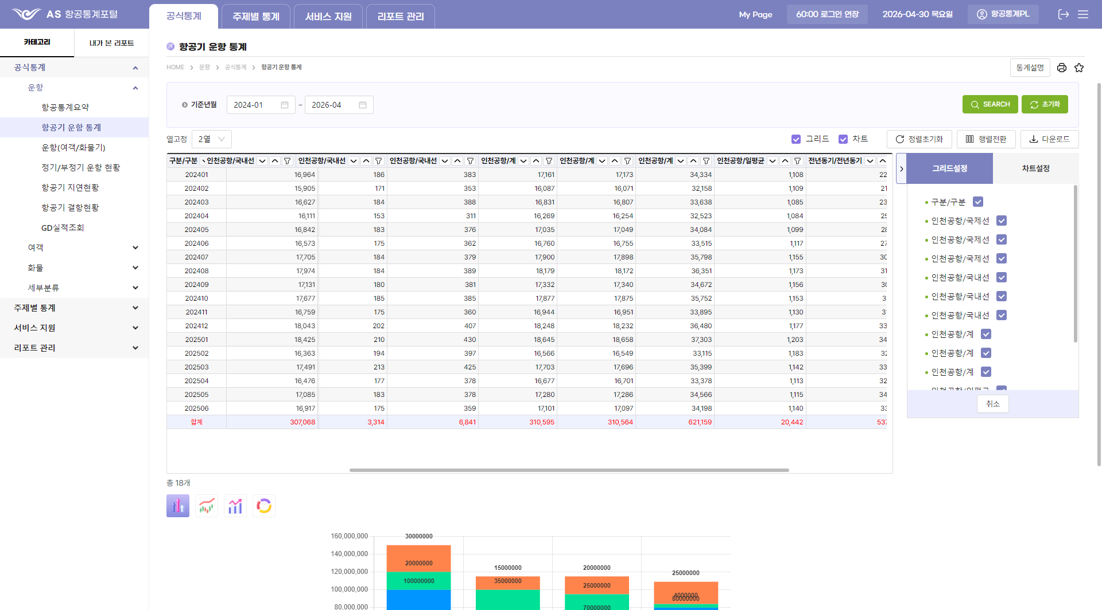
9

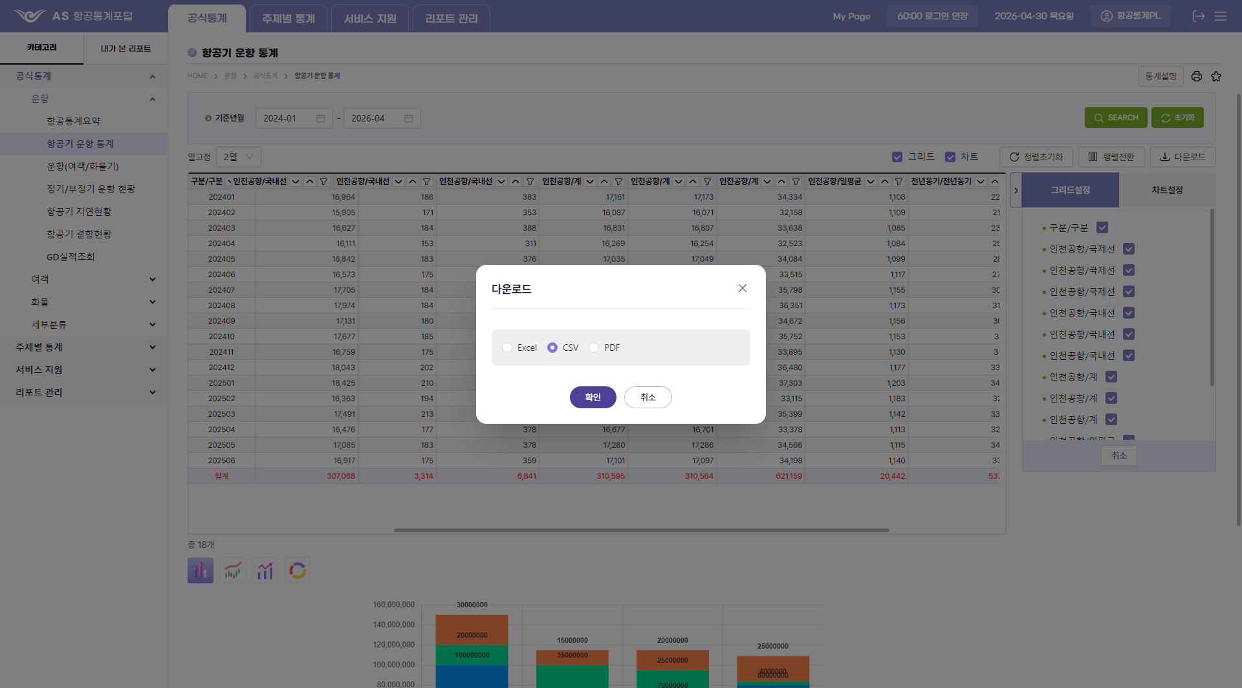
10

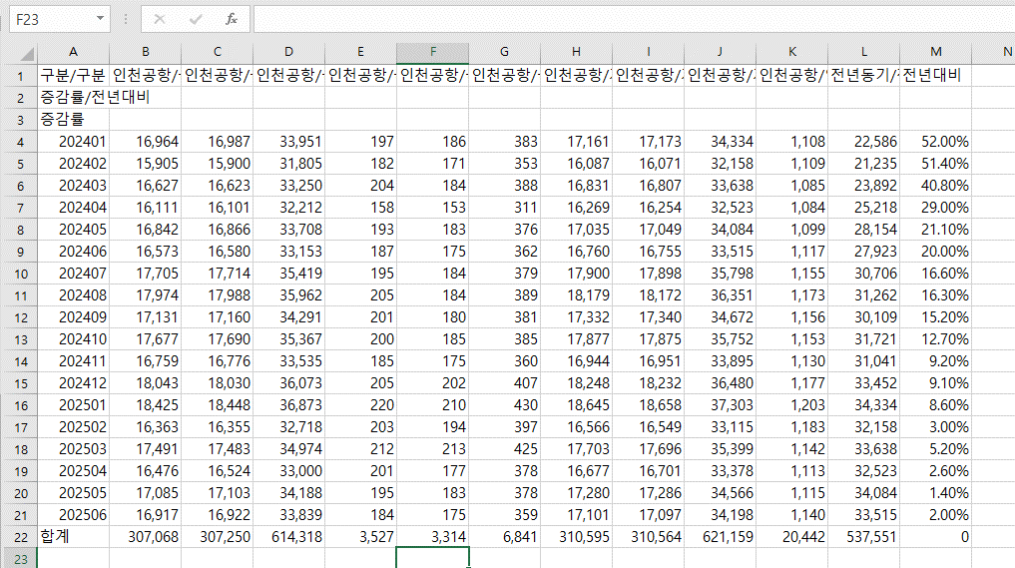

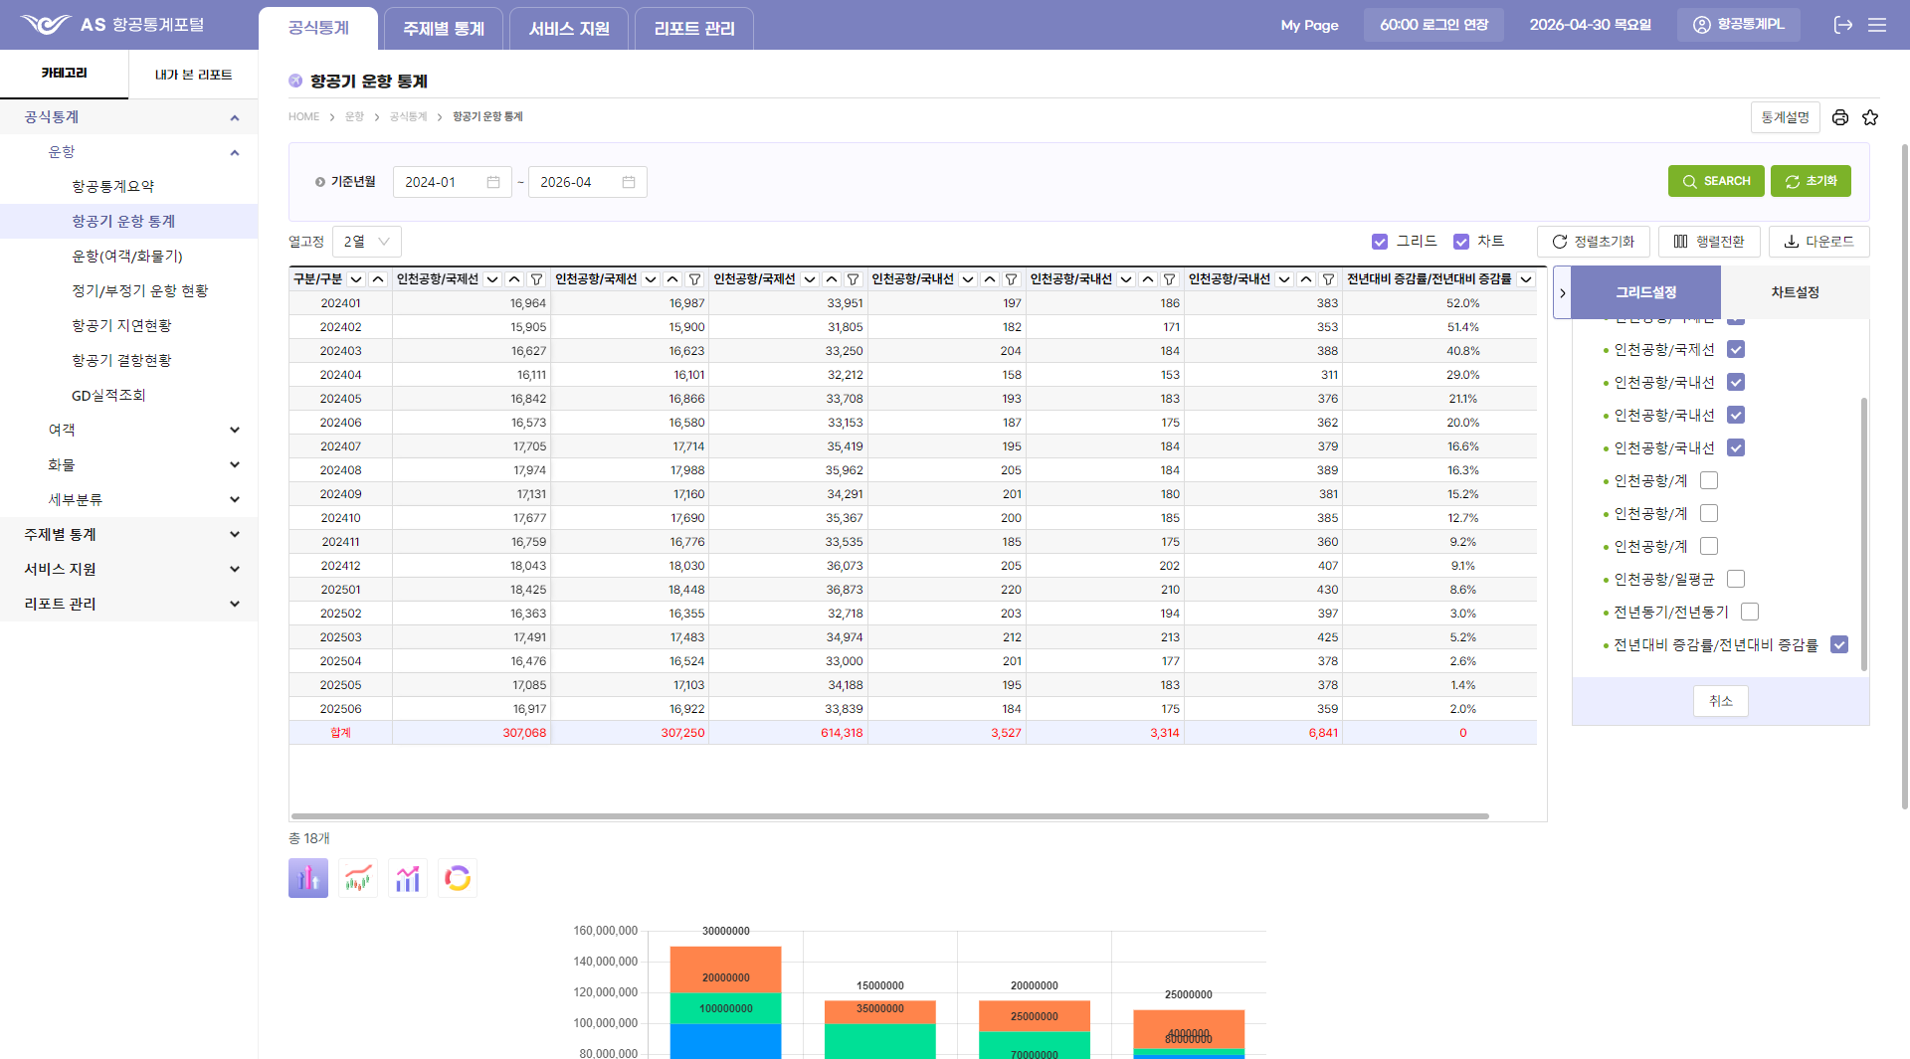
11

12
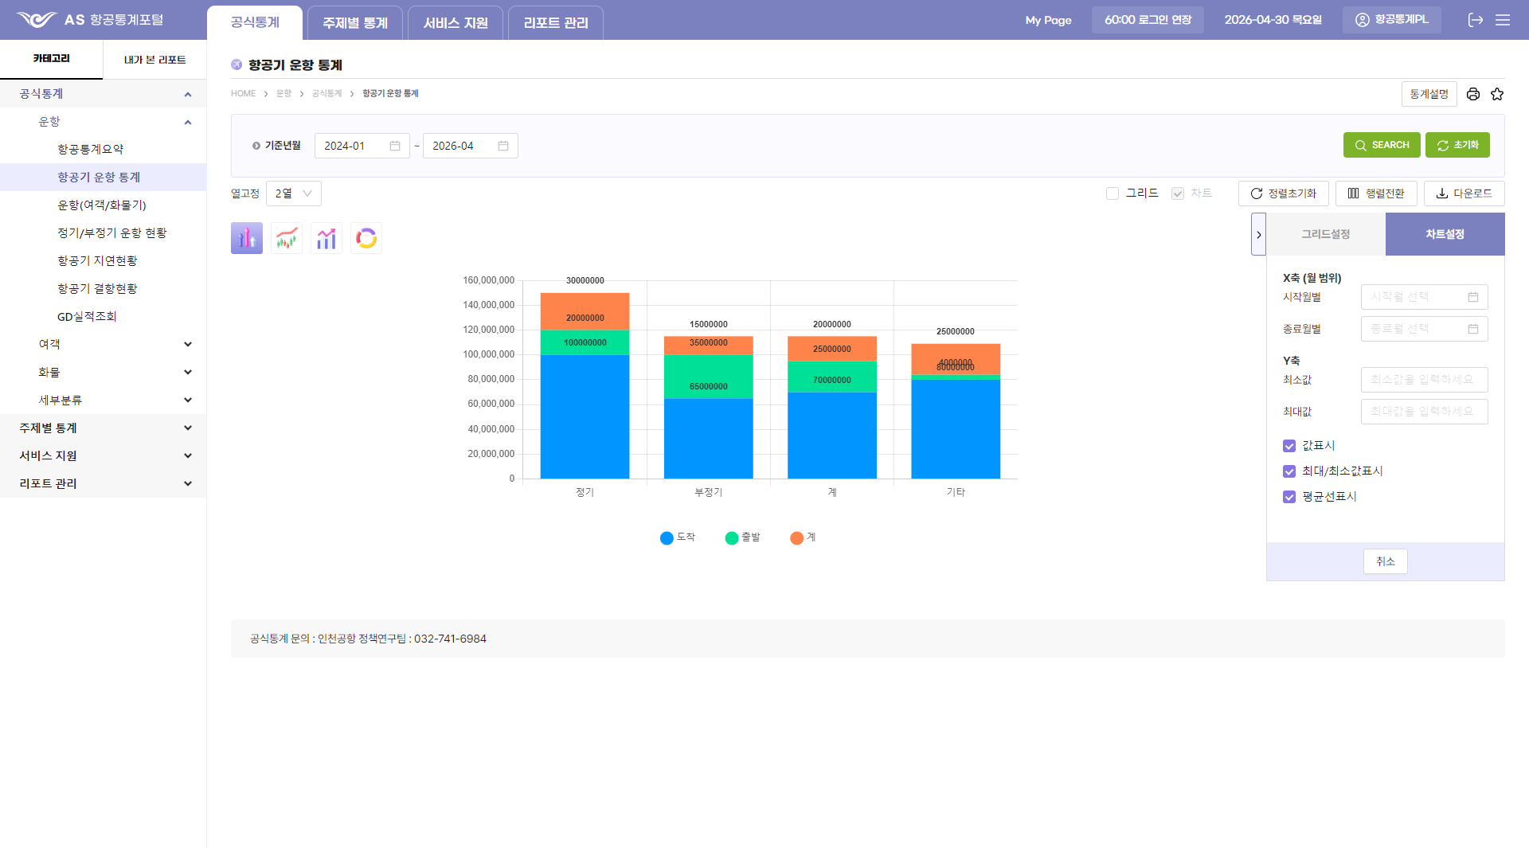

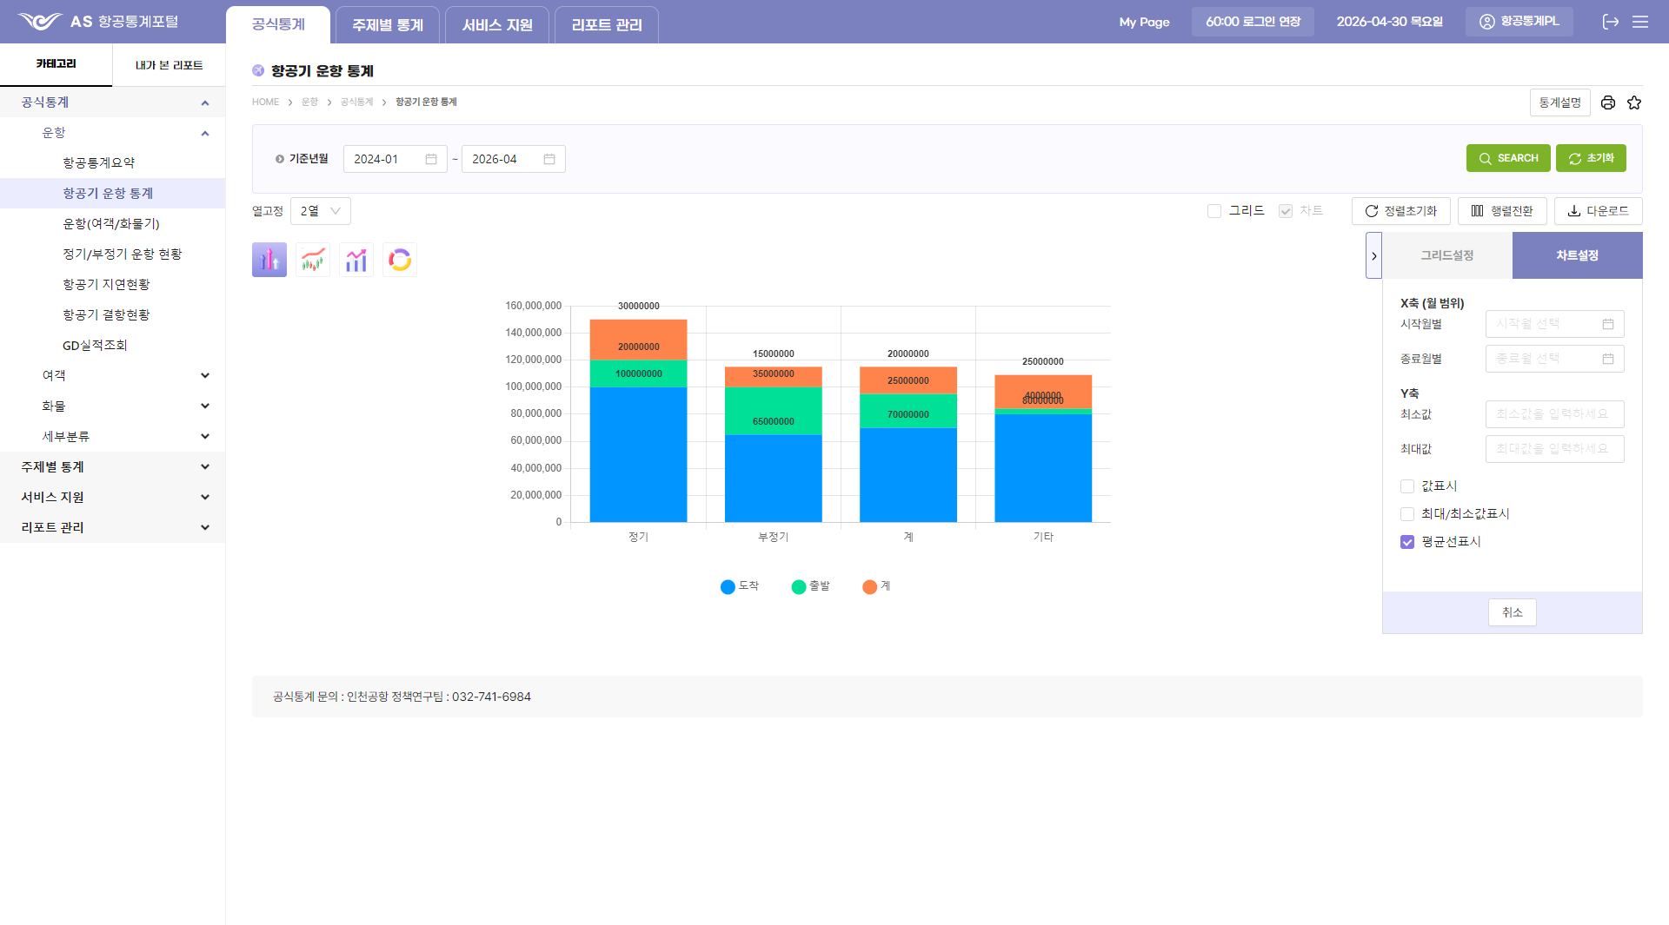
13

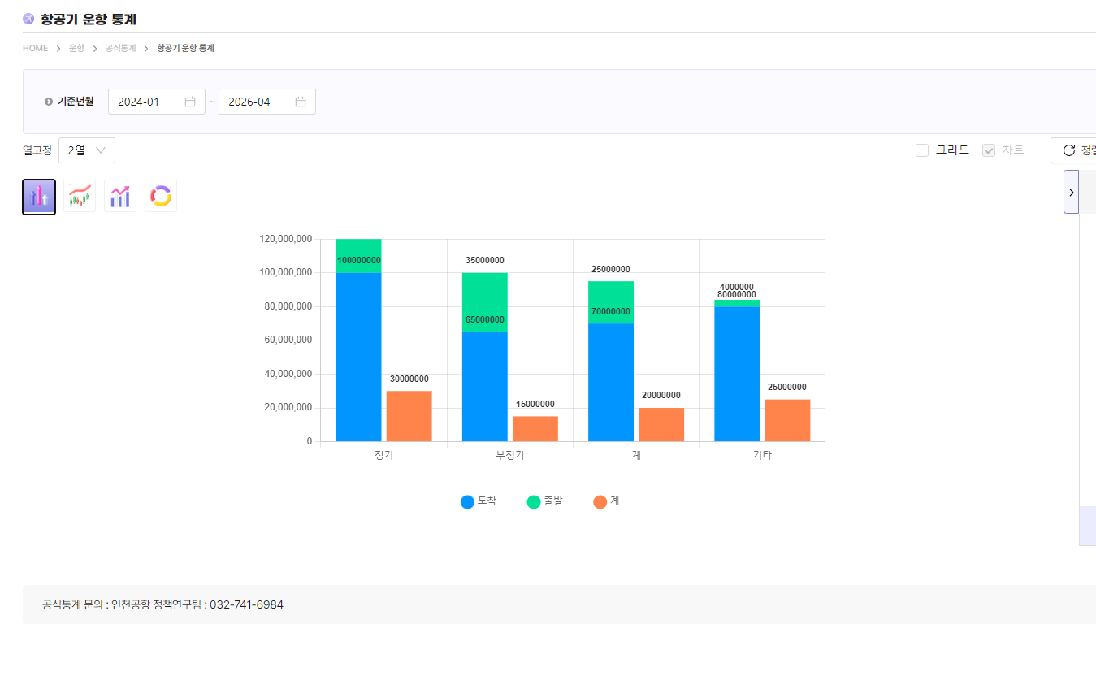
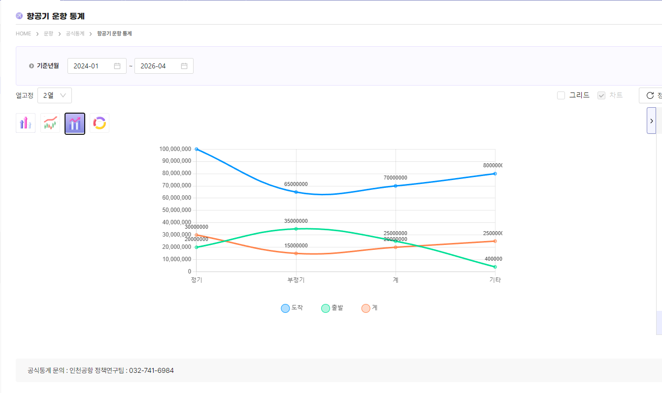
14

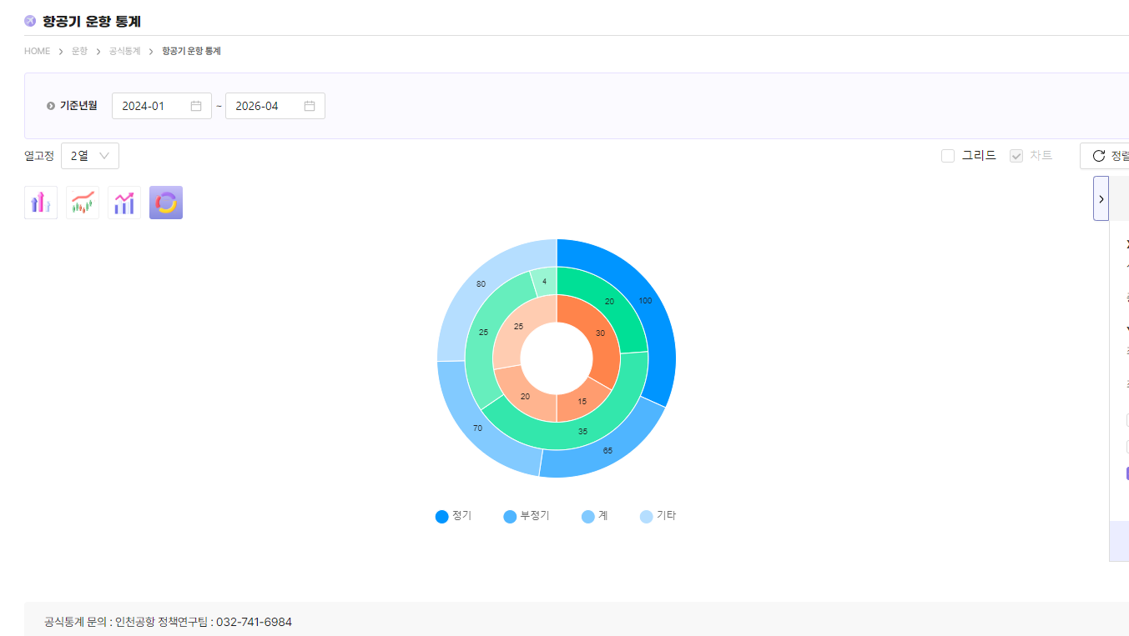

15
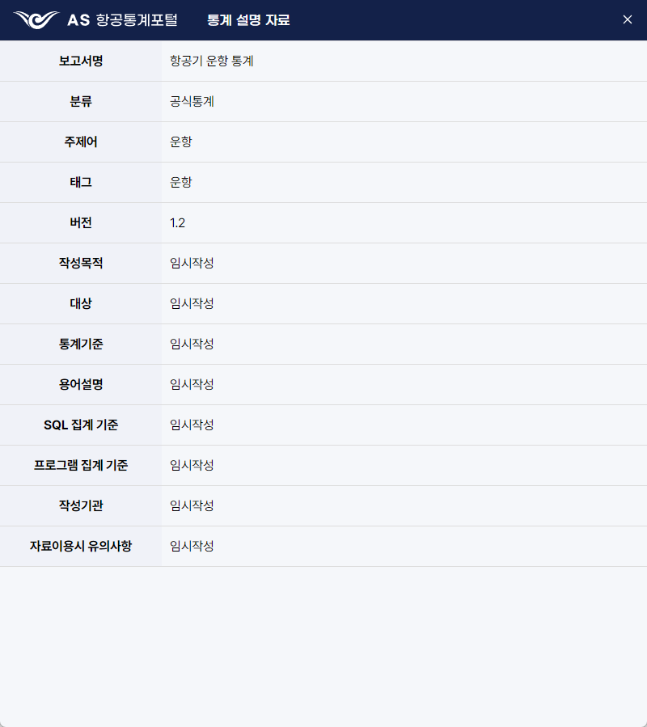

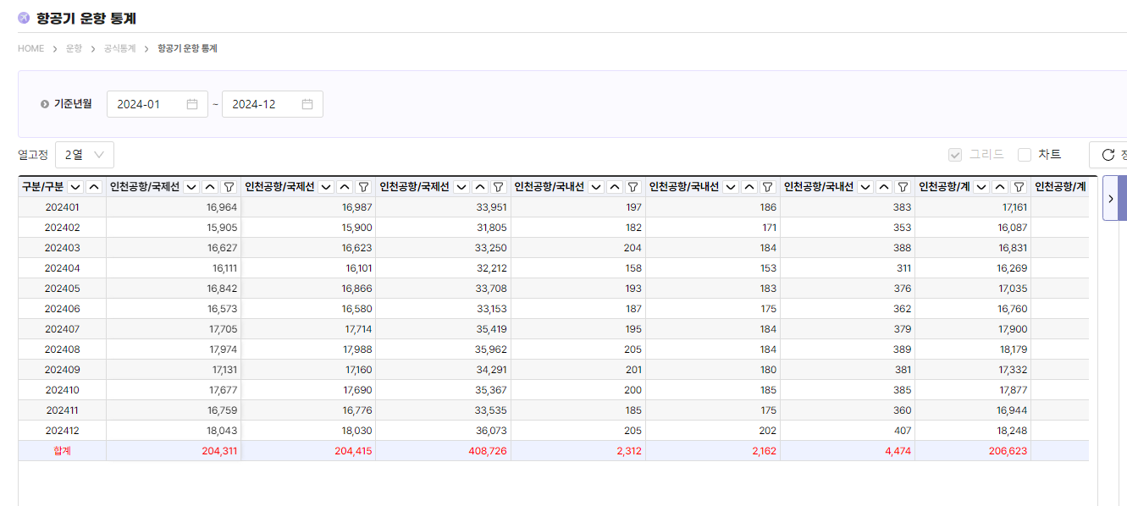
16

